参考样式
洁丽雅纯棉白毛巾
中山大学附属第一医院洗漱套装采购项目目参考样式
序号 | 产品名称 | 规格/型号 | 参考样式
ZGSQ202510100043 | 洗漱套装 | 10件套；包含：牙刷、漱口杯、浴帽、护理包、剃须刀、毛巾、沐浴露、洗发水、护发素 | 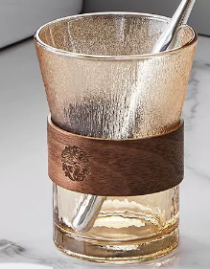 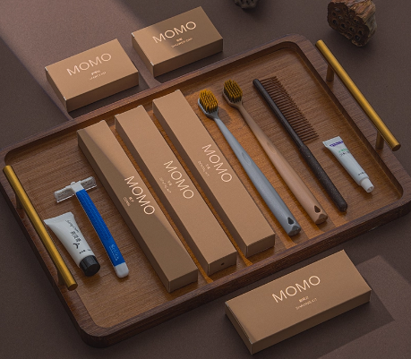 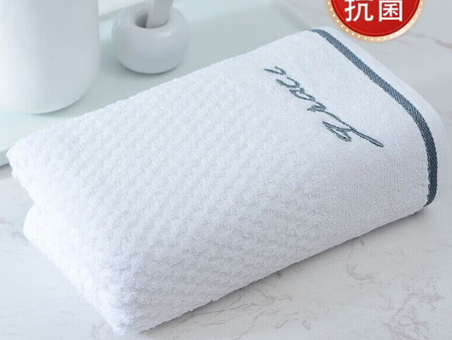 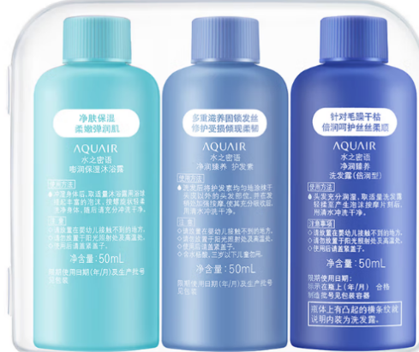
水之密语3件套（沐浴露、洗发水、护发素）

